Sheet1
프로젝트명 |  |  | Mapping table
번호 | 유형 | 단위 테스트 | 기능 | 테스트날짜 | 성공여부 | 비고
1 | 서버 | 데이터 베이스 접속 | method : Connet() [TestMethod] public void Connet() { if (db.status) { Console.WriteLine("접속성공"); } else { Console.WriteLine("접속실패"); } Assert.AreEqual(true, db.status); } | 2019-01-29 | Y | 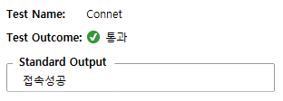
2 | 서버 | 데이터 베이스 연결 해체 | method : ConnetClose() [TestMethod] public void ConnetClose() { Assert.AreEqual(true, db.ConnectionClose()); if (db.status) { Console.WriteLine("디비연결 해제"); } else { Console.WriteLine("디비연결 해제 실패"); } } | 2019-01-29 | Y | 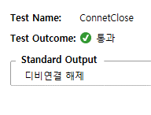
3 | 데이터 입출력 | 데이터 베이스 Read | method : testRead() [TestMethod] public void testRead() { if(conn != null) { string sql = "select * from Member;"; SqlDataReader sdr = Reader(sql); while (sdr.Read()) { string[] arr = new string[sdr.FieldCount]; for(int i = 0; i<sdr.FieldCount; i++) { arr[i] = sdr.GetValue(i).ToString(); Console.WriteLine(sdr.GetValue(i).ToString()); } } } } | 2019-01-29 | Y | 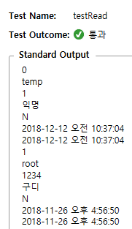
4 | 데이터 입출력 | DB Insert | method : InsertTest() [TestMethod] public void InsertTest() { string mID = "test"; string mPass = "1234"; string mName = " 추가 테스트 중"; string sql = string.Format("insert into Member (mID, mPass, mName) values ('{0}','{1}','{2}');", mID, mPass, mName); if (db.status) { db.NonQuery(sql); Console.WriteLine("추가 테스트 성공"); } else { Console.WriteLine("추가 테스트 실패"); Assert.AreEqual(true, db.status); } } | 2019-01-29 | Y | 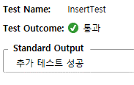
5 | 데이터 입출력 | DB Update | method : UpdateTest() [TestMethod] public void UpdateTest() { string sql = string.Format("update Member set mID = '테스트', mPass = 'Test', mName = 'TTest', modDate = getDate() where mNo = 1"); Assert.AreEqual(true, db.NonQuery(sql)); if (db.status) { db.NonQuery(sql); Console.WriteLine("수정 테스트 성공"); } else { Console.WriteLine("수정 테스트 실패"); } } | 2019-01-29 | Y | 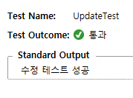
6 | 데이터 입출력 | DB Delete | method : DeleteTest() [TestMethod] public void DeleteTest() { string sql = string.Format("update Member set delYn = 'Y' where mNo = 5"); Assert.AreEqual(true, db.NonQuery(sql)); if (db.status) { db.NonQuery(sql); Console.WriteLine("삭제 테스트 성공"); } else { Console.WriteLine("삭제 테스트 실패"); } } | 2019-01-29 | Y | 